Abb. F4-1
Zurück zum Inhalt
Abb. F4-1: Gesamtstudiendauer 2000 bis 2018 nach Abschlussarten (in Semestern, Median und Quartile)
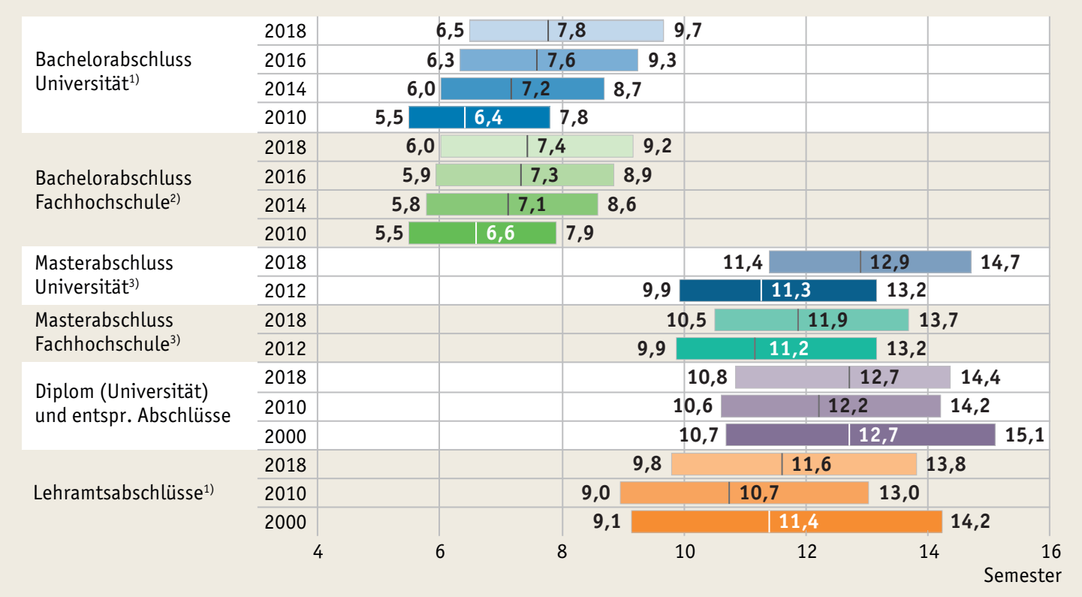

1) Ohne Bachelor Lehramt.
2) Ohne Verwaltungsfachhochschulen.
3) Gesamtstudiendauer einschließlich der ersten Studienphase (Bachelor). Ohne Lehramt Master, ohne internationale Studierende.
Lesebeispiel: Der im Balken dargestellte Wert bildet den Median der Studiendauer ab. Er zeigt also an, nach wie vielen Semestern die Hälfte der Studierenden das jeweilige Studium abgeschlossen hat. Der links neben dem Balken stehende Wert gibt an, wie lange es dauert, bis die schnellsten 25 % der Studierenden das Studium beendet haben, der Wert rechts neben dem Balken, wie lange das Viertel der am längsten Studierenden mindestens für das Studium benötigt.
Quelle: Statistische Ämter des Bundes und der Länder, Hochschulstatistik, eigene Berechnungen
à Tab. F4-3web

Abb. F4-2
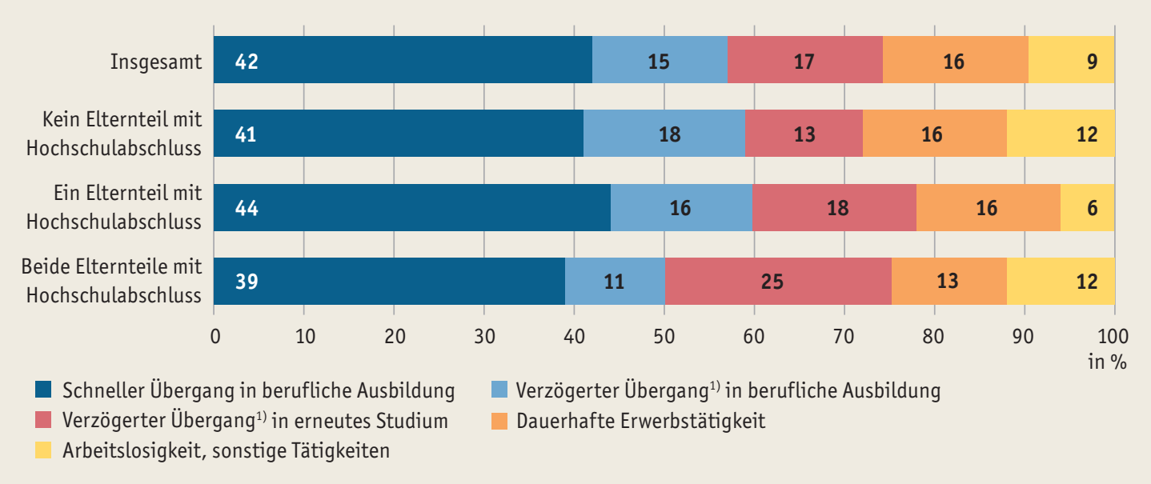
Zurück zum Inhalt
Abb. F4-2: Übergangstypen* nach dem Studienabbruch 2014 (in %)

* Übergangstypen in den ersten 29 Monaten nach der Exmatrikulation im Sommersemester 2014, gebildet mithilfe einer Optimal-Matching-Analyse.
1) Verzögerung um ca. 10 bis 12 Monate (Abb. F4-5web).
Quelle: DZHW Exmatrikuliertenbefragung 2014 , 2. Welle, n = 1.133 (Heublein et al., 2018)

Abb. F4-4web
Zurück zum Inhalt
Abb. F4-4web: Studienabbruchquoten 2010, 2012, 2014, 2016 und 2018 nach Art der Hochschule und Art des Abschlusses (in %)
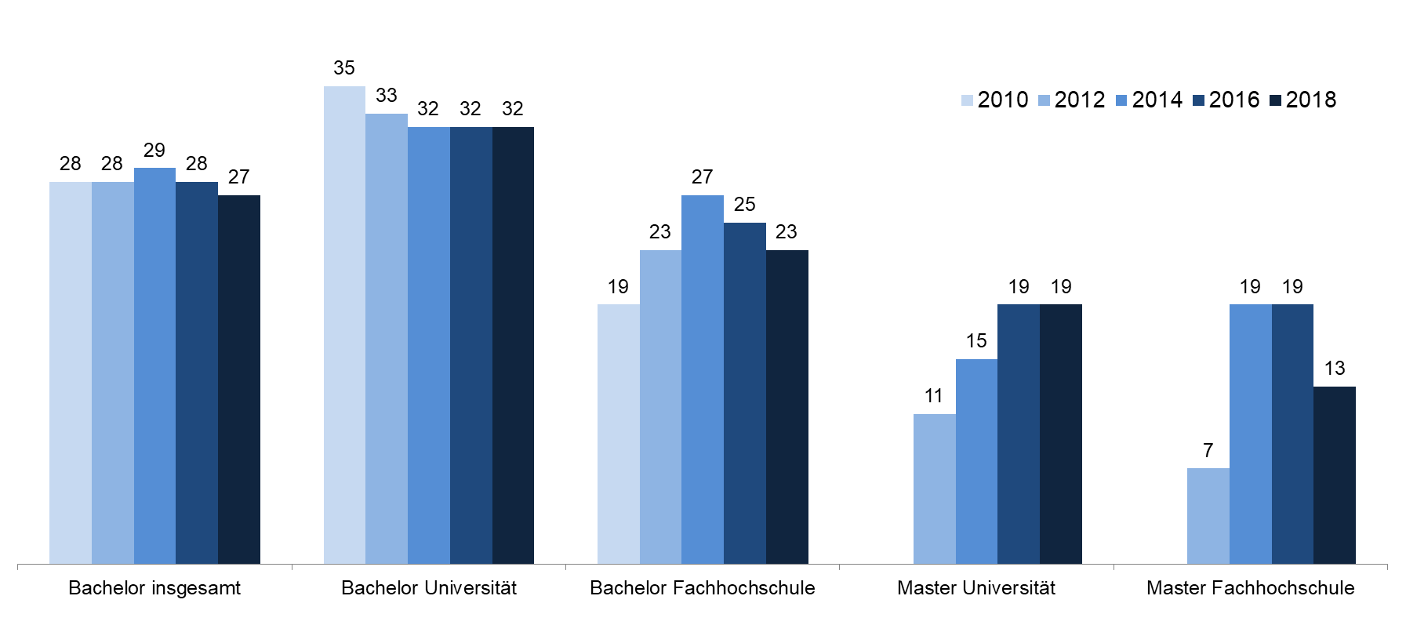

Quelle: DZHW-Studienabbruchstudien 2016, 2018, 2020 | → | Tab. F4-7web

Abb. F4-5web
Zurück zum Inhalt
Abb. F4-5web: Tätigkeiten von Studienabbrecherinnen und Studienabbrechern des Sommersemesters 2014 nach Übergangstypen seit Oktober 2014
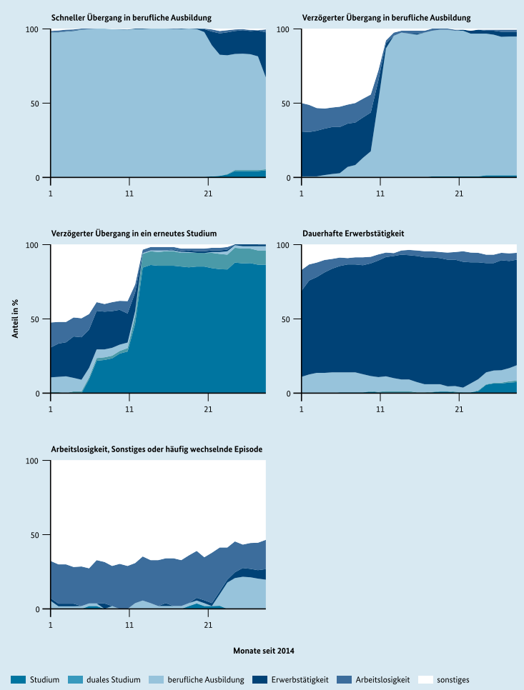

Quelle: Heublein et al., 2018, S. 34

